Kentallen
Rc-waarde | [m2K/W]
 |  |  |  |  |  |  |  |  | Niveau 1 |  |  |  | Tabel 1 uit DGMR:
Gebouwdeel | RC=0 | Niveau 1 | Niveau 2 | Niveau 3 | Niveau 4 |  |  |  | DGMR (t/m 1964) | Label G WoON18 | NTA8800
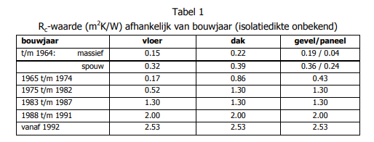
Vloerisolatie | 0.15 | 0.52 | 1.26 | 3.50 | 5.00 |  |  | Vloerisolatie | 0.15 | 0.24
Hellend dakisolatie | 0.22 | 0.86 | 1.33 | 3.50 | 8.00 |  |  | Hellend dakisolatie | 0.22 | 0.33
Plat dak isolatie | 0.22 | 0.86 | 1.33 | 3.50 | 8.00 |  |  | Plat dak isolatie | 0.22 | 0.53
Spouwmuurisolatie | 0.36 | 1.30 | 1.80 | 3.50 | 6.00 |  |  | Spouwmuurisolatie | 0.36 | 1.49
Buitengevelisolatie | 0.19 | 1.30 | 1.80 | 3.50 | 6.00 |  |  | Buitengevelisolatie | 0.19 | 0.39
Deur | 0 | 0.29 | 0.29 | 0.29 | 1.45 |  |  | Deur | 0.29 | 0.41 | 0.29411764706 | Tabel I.10
Paneel | 0.24 | 1.30 | 2.00 | 3.50 | 5.00 |  |  | Paneel | 0.24 | 0.31 | 0.23622047244 | DGMR: waarde voor paneel met spouw (zonder spouw is Rc0,04). NTA8800 Tabel I.11: in kozijn opgenomen paneel, zonder spouw gemiddeld (met spouw komt op Rc0,34 gemiddeld)
Raam beneden | Niveau 0 | enkel | dubbel | HR++ | Triple |  |  | Raam beneden |  | 0.27
Raam boven | Niveau 0 | enkel | dubbel | HR++ | Triple |  |  | Raam boven |  | 0.27

U waarde | [W/m2K]

Gebouwdeel | RC=0 | Niveau 1 | Niveau 2 | Niveau 3 | Niveau 4
Vloerisolatie | 2.04 | 1.16 | 0.63 | 0.26 | 0.19 |  | Frans over warmteovergangsweerstand vloer: "De Rse is lager dan de Rsi omdat er vanwege wind een dunnere luchtlaag is (en dus een lagere warmteweerstand). Omdat er geen wind in de kruipruimte is, neem ik 2x de Rsi, dus 0,17+0,17."
Hellend dakisolatie | 2.78 | 1.00 | 0.68 | 0.27 | 0.12
Plat dak isolatie | 2.78 | 1.00 | 0.68 | 0.27 | 0.12 |  | Tabel C.2 uit NTA8800:
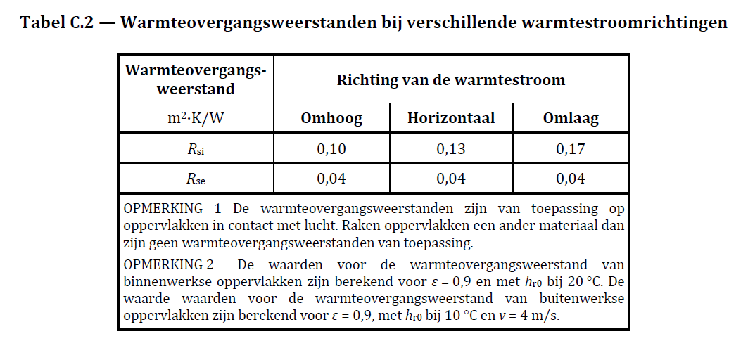
Spouwmuurisolatie | 1.89 | 0.68 | 0.51 | 0.27 | 0.16
Buitengevelisolatie | 2.78 | 0.68 | 0.51 | 0.27 | 0.16
Deur | 3.45 | 3.45 | 3.45 | 3.45 | 0.69
Paneel | 2.44 | 0.68 | 0.46 | 0.27 | 0.19
Raam beneden | 5.80 | 2.70 | 1.60 | 1.20 | 0.80
Raam boven | 5.80 | 2.70 | 1.60 | 1.20 | 0.80

Correctiefactor warmteverlies bouwdelen

Gebouwdeel | Correctiefactor
Vloerisolatie | 50%
Hellend dakisolatie | 100%
Plat dak isolatie | 100%
Spouwmuurisolatie | 100%
Buitengevelisolatie | 100%
Deur | 100%
Paneel | 100%
Raam beneden | 100%
Raam boven | 100%

Standaardwaarden Theoretisch verbruik NTA8800

Kental | Waarde | Eenheid
Buitentemperatuur | 6.0 | ÕC
Binnentemperatuur | 18.0 | ÕC
Stookseizoen | 4,368.0 | uur

Theoretisch Warmteverlies per m2 schilloppervlak |  |  |  |  |  |  | OUTPUT RICHTING HESTIA KENTALLEN
 |  |  |  |  |  |  |  | Besparingspercentages t.o.v. N0
Gebouwdeel | RC=0 | Niveau 1 | Niveau 2 | Niveau 3 | Niveau 4 |  | N1 | N2 | N3 | N4
Vloerisolatie | 0.19 | 0.11 | 0.06 | 0.02 | 0.02 |  | 43.0 | 69.4 | 87.2 | 90.8
Hellend dakisolatie | 0.53 | 0.19 | 0.13 | 0.05 | 0.02 |  | 64.0 | 75.5 | 90.1 | 95.6
Plat dak isolatie | 0.53 | 0.19 | 0.13 | 0.05 | 0.02 |  | 64.0 | 75.5 | 90.1 | 95.6
Spouwmuurisolatie | 0.36 | 0.13 | 0.10 | 0.05 | 0.03 |  | 63.9 | 73.1 | 85.6 | 91.4
Buitengevelisolatie | 0.53 | 0.13 | 0.10 | 0.05 | 0.03 |  | 75.5 | 81.7 | 90.2 | 94.2
Deur | 0.65 | 0.65 | 0.65 | 0.65 | 0.13 |  | 0.0 | 0.0 | 0.0 | 80.0
Paneel | 0.46 | 0.13 | 0.09 | 0.05 | 0.04 |  | 72.1 | 81.1 | 88.8 | 92.1
Raam beneden | 1.10 | 0.51 | 0.30 | 0.23 | 0.15 |  | 53.4 | 72.4 | 79.3 | 86.2
Raam boven | 1.10 | 0.51 | 0.30 | 0.23 | 0.15 |  | 53.4 | 72.4 | 79.3 | 86.2
Kieren | 0.06 | 0.06 | 0.05 | 0.03 | 0.02 |  | 0.0 | 24.9 | 56.2 | 74.9

Warmtewinst zoninstraling
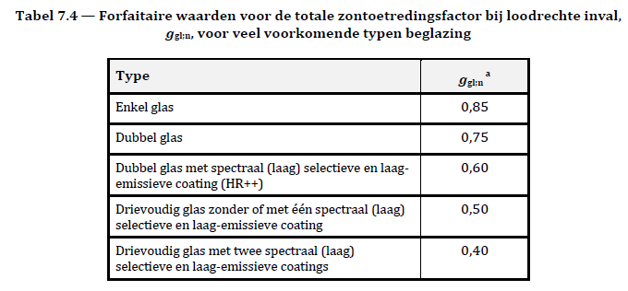
Glas | U-waarde [W/m2K] | Zontoetredingsfactor | solar irradiation [kWh/m2] heating season | Solar access | Warmtewinst [GJth]
Niveau 0 | 10 | 1 | 165.936 | 90% | -0.54
Enkel | 5.8 | 0.85 | 165.936 | 90% | -0.46
Dubbel | 2.7 | 0.75 | 165.936 | 90% | -0.40
HR | 1.6 | 0.675 | 165.936 | 90% | -0.36
HR++ | 1.2 | 0.600 | 165.936 | 90% | -0.323
Triple | 0.8 | 0.4 | 165.936 | 90% | -0.22

Glasorientatie

Glasoriëntatie | Raamoppervlakte verdeling [%] | solar access [%] | solar irradiation heating season [lWh/m2]
glass area South | 25% | 90% | 301
glass area West (bxh) | 25% | 90% | 142
glass area North | 25% | 90% | 77
glass area East (bxh) | 25% | 90% | 144

Warmteverlies ventilatiesysteem

Ventilatiesysteem | Vraagsturing | Rendement warmteterugwinning | reductie draaiuren | Ventilatiedebiet woning | Warmteverlies | Warmteverlies per jaar GJth
natuurlijk | nee | 0% | 0% | 0 | - | -
mechanisch | nee | 0% | 0% | 51.3 | 17.5 | 3.32
mechanisch | ja | 0% | 45% | 28.4 | 9.7 | 1.84
Balans met WTW | nee | 70% | 0% | 15.39 | 5.3 | 1.00
Balans met WTW | ja | 70% | 45% | 8.52 | 2.9 | 0.55

Ventilatiedebiet per woning | Cp lucht [J/m3K]
51.3 | 1,230 |  | * obv aannames over gebruik van ventilatie is het gemiddelde debiet over 51 m3/uur voor een niet-vraaggestuurd systeem. Voor een vraaggestuurd systeem is dat 28 m3/uur.

Stookseizoen | uren | eenheid
uren in stookseizoen | 4380 | uren

Warmteproductie per persoon | kental | eenheid
percentage personen aanwezig | 69% | %
heat production 1 person | 0.1 | kW

interne warmte personen in stookseizoen | 302.22 | kWh/st
interne warmte personen in stookseizoen | 1.09 | GJ/st

Warmteverlies door open ramen | Waarde | Eenheid
extra ventilatie door open ramen | 50 | m3/hr |  | * 50 m3 is een aanname uit de losse pols. Later verbeteren
Cp lucht | 1,230 | [J/m3K]
Warmteverlies | 17.1 | W/K
Warmteverlies per jaar (theoretisch) | 3.5 | GJth

Warmteverlies door kieren | Niveau 1 | Niveau 2 | Niveau 3 | Niveau 4 | eenheid
qv10 | 1.60 | 1.20 | 0.70 | 0.40 | dm3/s/m2 |  | *qv10 niveau 1 is het resultaat van het doortrekken van waardes bij 4-3-2. Dit moet nog gecontroleerd worden
qv1 (infiltratriedebiet) | 0.9 | 0.6 | 0.4 | 0.2 | m3/hr/m2 |  | * qv10 bij niveaus 2-3-4 zijn afgeleid van de waardes in S&S (voor EGW)
Cp lucht | 1,230 | 1,231 | 1,232 | 1,233 | [J/m3K]
Warmteverlies | 0.3 | 0.2 | 0.1 | 0.1 | W/K/m2
Warmteverlies per jaar (theoretisch) | 0.06 | 0.05 | 0.03 | 0.02 | GJth/m2

NTA 8800
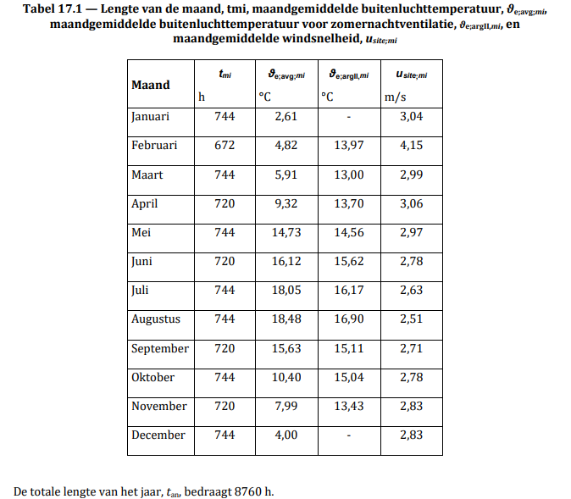
Maand | Lengte van de maand (stookuren) | Maandgemiddelde buitentemperatuur
Januari | 744 | 2.61
Februari | 672 | 4.82
Maart | 744 | 5.91
April | 720 | 9.32
Mei | 744 | 14.73
Juni | 720 | 16.12
Juli | 744 | 18.05
Augustus | 744 | 18.48
September | 720 | 15.63
Oktober | 744 | 10.4
November | 720 | 7.99
December | 744 | 4

Stookseizoen | waarde | eenheid
startmaand | oktober
Eindmaand | maart
Stookuren | 4368 | uren
Gemiddelde buitentemperatuur stookseizoen | 5.9625 | °C
Gemiddelde binnentemperatuur |  | °C

Model Frans
Woninggegevens
Vloeroppervlakte | 100

Stookgedrag
eerste maand stookseizoen | oktober
laatste maand stoookseizoen | maart
Aantal stookuren | 4380
Binnentemperatuur | 17
Buitentemperatuur | 5

 |  |  | Referentie |  |  |  | Geisoleerd
 | Weegfactor | A | Rc | U | A*U*gew.fact. | Warmteverlies per jaar | Rc | U | A*U*gew.fact. | Warmteverlies per jaar | Besparing door isolatie per bouweel
 | % | m2 | [m2K/W] | [W/m2K] | W/K | [GJth] | [m2K/W] | [W/m2K] | W/K | [GJth] | % van warmteverlies
Warmteverlies Schil:
Vloerisolatie | 50% | 40 | 0 | 2.94 | 59 | 11.1 | 1 | 0.75 | 15 | 2.8 | 75% | 75%
Hellend dakisolatie | 100% | 70 | 0 | 7.14 | 500 | 94.6 | 2.5 | 0.38 | 27 | 5.0 | 95% | 95%
Plat dak isolatie | 100% | 0 | 0 | 7.14 | 0 | - | 2.5 | 0.38 | 0 | - | 95% | #DIV/0!
Spouwmuurisolatie | 100% | 0 | 0 | 5.88 | 0 | - | 2.5 | 0.37 | 0 | - | 94% | #DIV/0!
Buitengevelisolatie | 100% | 62 | 0 | 5.88 | 365 | 69.0 | 2.5 | 0.37 | 23 | 4.4 | 94% | 94%
Raam beneden | 100% | 8 |  | 5.8 | 46 | 8.8 |  | 5.8 | 46 | 8.8 | 0% | 0%
Raam boven | 100% | 8 |  | 5.8 | 46 | 8.8 |  | 5.8 | 46 | 8.8 | 0% | 0%
Deuren | 100% | 2 |  | 1.65 | 3 | 0.6 |  | 1.65 | 3 | 0.6 | 0% | 0%
 |  |  |  |  |  | 192.9 |  |  |  | 30.4
Warmteverlies ventilatie:
user floor area |  |  | m2

ventilatiedebiet per woning |  | 75 | m3/hr |  | ach = het aantal keren dat het volume van de woning in 1 uur wordt ververst
rendement warmteterugwinning | 0%
CO2 sturing: reductie ventilatie | 0%
qv10 |  | 0.625 | dm3/s/m2 |  |  |  |  |  |  | Factor 0,75: beschrijft zo goed mogelijk de totale luchtwisselingen in een woning, afhankelijk van ventilatie, infiltratie en openen van ramen, zie kader hieronder
qv1 |  | 45 | m3/hr
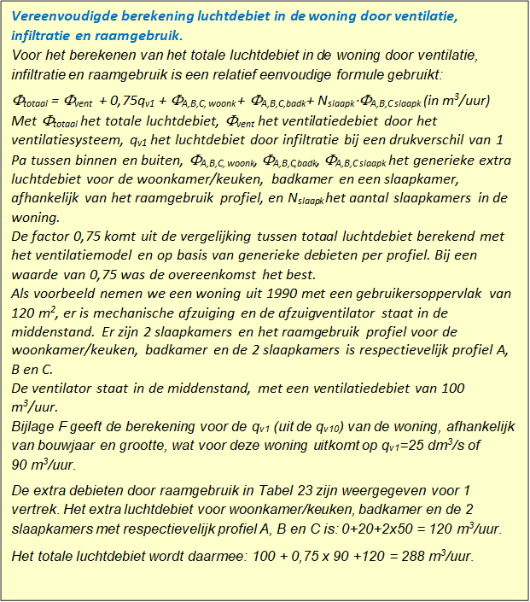
window use profile
extra ventilatie door open ramen |  | 50 | m3/hr
vent+infiltr woning |  | 159 | m3/hr
Cp lucht |  | 1230 | [J/m3K]
vent+infiltr verliezen |  |  |  |  | 54 | W/K | U = debiet*Cp | #VALUE!

